Algemene info
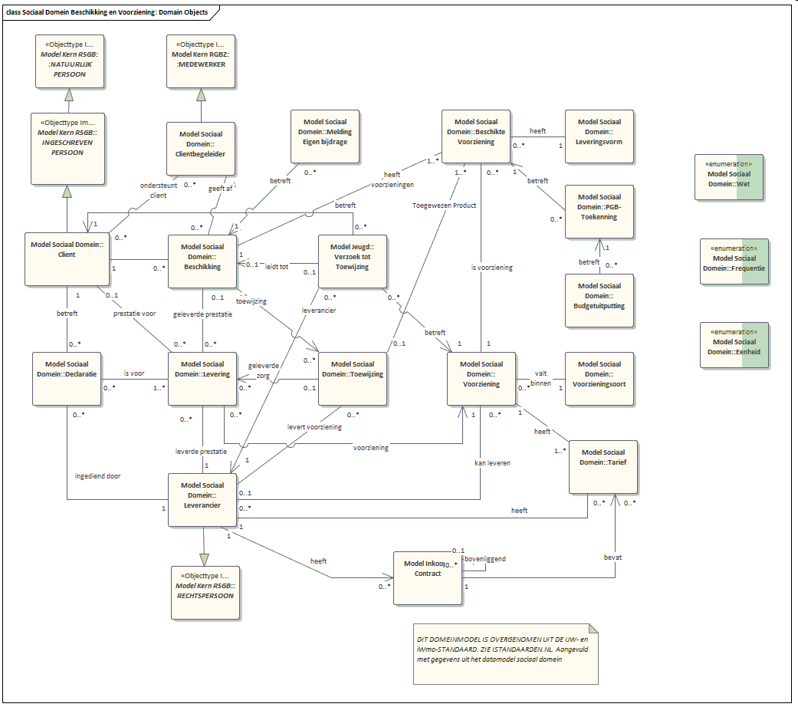
Sociaal Domein | WMO

